OpenAsyncRead
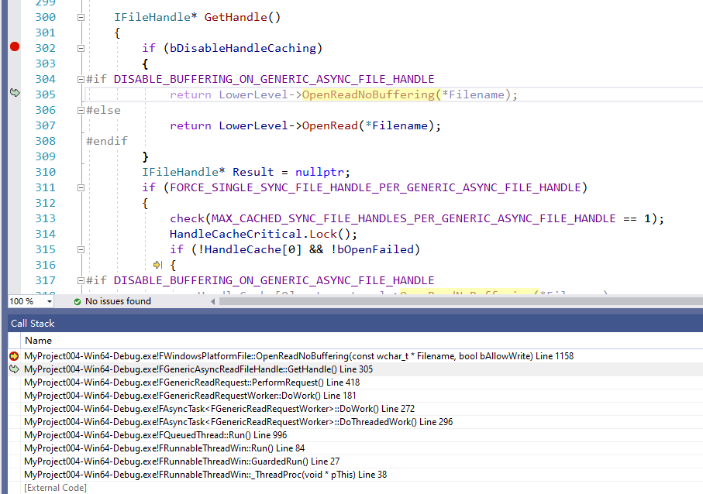
 | IAsyncReadFileHandle

 | IFileHandle

 |  | 创建

 |  | 读取
 |  |  | 实际读取
 |  |  | virtual bool Read(uint8* Destination, int64 BytesToRead) override

 |  |  | 写文件
 |  |  | virtual bool Write(const uint8* Source, int64 BytesToWrite) override

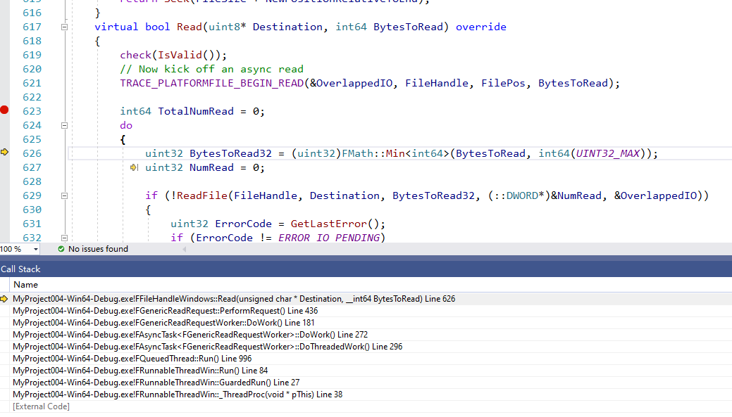
各个平台下不一样的地方

 | ！！！ | 默认情况下，还是会调用自己的OpenRead
 |  |  | virtual IFileHandle* OpenReadNoBuffering(const TCHAR* Filename, bool bAllowWrite = false)
 |  |  | {
 |  |  |  | return OpenRead(Filename, bAllowWrite);
 |  |  | }

 | ！！！ | 但是在Windows和sandbox下调用的是OpenReadNoBuffering
 |  |  | FWindowsPlatformFile
 |  |  | FConcertSandboxPlatformFile

 |  |  | 单独的实现，而不是OpenRead
 |  |  | virtual IFileHandle* OpenReadNoBuffering(const TCHAR* Filename, bool bAllowWrite = false) override
 |  |  |  | {
 |  |  |  |  | uint32 Access = GENERIC_READ;
 |  |  |  |  | uint32 WinFlags = FILE_SHARE_READ | (bAllowWrite ? FILE_SHARE_WRITE : 0);
 |  |  |  |  | uint32 Create = OPEN_EXISTING;
 |  |  |  |  | TRACE_PLATFORMFILE_BEGIN_OPEN(Filename);
 |  |  |  |  | HANDLE Handle = CreateFileW(*WindowsNormalizedFilename(Filename), Access, WinFlags, NULL, Create, FILE_ATTRIBUTE_NORMAL | FILE_FLAG_OVERLAPPED, NULL);
 |  |  |  |  | if (Handle != INVALID_HANDLE_VALUE)
 |  |  |  |  | {
 |  |  |  |  |  | TRACE_PLATFORMFILE_END_OPEN(Handle);
 |  |  |  |  |  | return new FFileHandleWindows(Handle, Access, WinFlags, FILE_FLAG_OVERLAPPED);
 |  |  |  |  | }
 |  |  |  |  | else
 |  |  |  |  | {
 |  |  |  |  |  | TRACE_PLATFORMFILE_FAIL_OPEN(Filename);
 |  |  |  |  |  | return nullptr;
 |  |  |  |  | }
 |  |  |  | }

